Zweinutzungshuhn Erläuterungen
Erläuterungen zum Arbeitsblatt Haltung von Legehennen von Zweinutzungshühner

i 1: | Nutzbare Stallgrundfläche:
 | Die gesamte Fläche des Stalles für die vorgesehene Maßnahme, welche von den Tieren uneingeschränkt genutzt
 | beziehungsweise ohne Behinderung über- oder unterquert werden kann. Die nutzbare Stallgrundfläche (gesamt)
 | entspricht bei dieser Maßnahme der Grund-/Bodenfläche. Der Kaltscharraum kann nicht angerechnet werden.

i 2: | Fläche erhöhte Ebene/n:
 | Die uneingeschränkt nutzbare Fläche/n auf 1 oder 2 Ebenen oberhalb der Stallgrundfläche

i 3: | nutzbare Stallinnenfläche:
 | Die nutzbare Stallinnenfläche ergibt sich aus der nutzbaren Stallgrundfläche und der /den Fläche/n auf der/den erhöhten Ebene/n

i 4: | Tierzahl für Maßnahme tatsächlich:
 | Anzugeben ist die tatsächlich geplante Belegung des Stalles. Diese kann gegebenenfalls aufgrund verfahrens-
 | technischer oder weiterer Aspekte geringer sein als die rechnerisch mögliche. Dieser Wert entspricht
 | den geplanten gehaltenen Legehennen im Kalendejahr. Für alle dort fördertechnisch beantragten Tiere muss
 | sichergestellt sein, dass diese während der gesamten Haltung mit den vorgegebenen Standards gehalten werden.

i 5: | Kaltscharraum:
 | befestigt (Bodenplatte), flächendeckend eigenstreut, frei belüfteter und überdachter Bereich neben Stallgrundfläche innen.

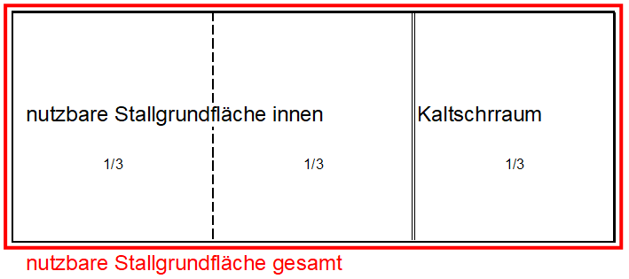

 | Der Kaltschrraum ist NICHT auf die Fläche zur Ermittlung der Tierplätze anrechenbar, muss aber 1/3 der nutzbaren
 | Stallgrundfläche gesamt entsprechen.
 | D.h. 2/3 der Fläche ist die nutzbare Stallgrundfläche innen.

i 6: | Ausnahmeregelung:
 | Alle Mobilställe brauchen bauartbedingt keinen Kaltscharrraum.

i 7: | Staubbad
 | geeignete Materialien sind u.a. Sand oder Gesteinsmehl

